Sheet1
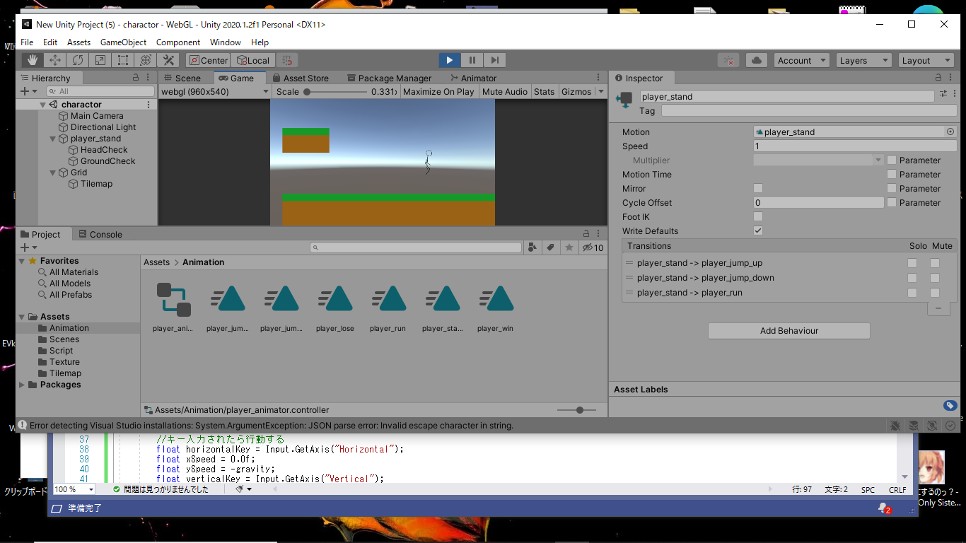
課題内容：勤務先使用環境学習
 | 9：00～12：00 | Unityでプログラミングをやってみよう【C#基本】(プログラミング作成・動作理解)
 | 12：00～13：00 | 昼食
 | 13：00～15：00 | Unityでプログラミングをやってみよう【C#基本】(プログラミング作成・動作理解)
 | 15：00～17：30 | ゲーム開発ができるようになる基礎知識まとめ(資料まとめ)
 | 17：30～18：00 | 本日のまとめ／明日の課題準備

 | 1．Unityでプログラミングをやってみよう【C#基本】
 | https://dkrevel.com/makegame-beginner/program-beginner/

 | 上記URL内容を確認しながらプログラムの作成を行いました。

 | Unityでプログラミングをやってみよう【C#基本】

 | 【ジャンプ】【高さを押した長さで変更可】

 | 物理法則を無視したジャンプ

 | 重力を自前にしよう
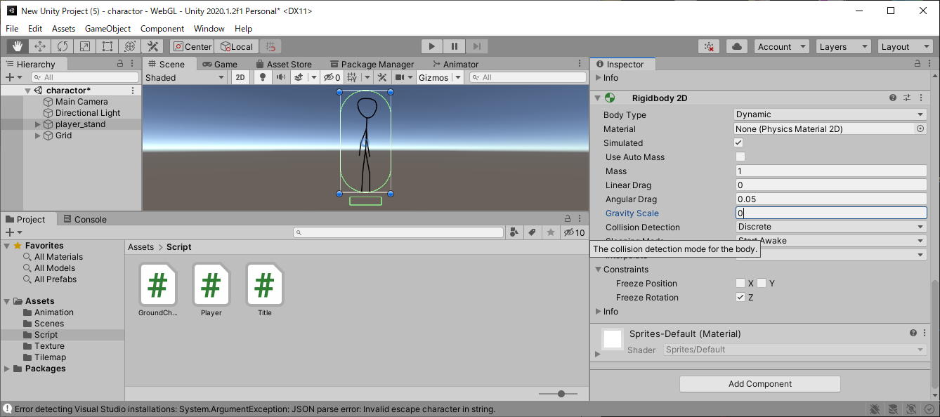

 | using System.Collections;
 | using System.Collections.Generic;
 | using UnityEngine;
 | public class Player : MonoBehaviour
 | {
 | //インスペクターで設定する
 | public float speed; //速度
 | public float gravity; //重力 New
 | public GroundCheck ground; //接地判定

 | //プライベート変数
 | private Animator anim = null;
 | private Rigidbody2D rb = null;
 | private bool isGround = false;

 | void Start()
 | {
 | //コンポーネントのインスタンスを捕まえる
 | anim = GetComponent<Animator>();
 | rb = GetComponent<Rigidbody2D>();
 | }

 | void FixedUpdate()
 | {
 | //接地判定を得る
 | isGround = ground.IsGround();

 | //キー入力されたら行動する
 | float horizontalKey = Input.GetAxis("Horizontal");
 | float xSpeed = 0.0f;
 | float ySpeed = -gravity; //New

 | if (horizontalKey > 0)
 | {
 | transform.localScale = new Vector3(1, 1, 1);
 | anim.SetBool("run", true);
 | xSpeed = speed;
 | }
 | else if (horizontalKey < 0)
 | {
 | transform.localScale = new Vector3(-1, 1, 1);
 | anim.SetBool("run", true);
 | xSpeed = -speed;
 | }
 | else
 | {
 | anim.SetBool("run", false);
 | xSpeed = 0.0f;
 | }
 | rb.velocity = new Vector2(xSpeed, ySpeed); //New
 | }
 | }

 | 高さを調節できるジャンプを作ろう

 | public float jumpSpeed;

 | float verticalKey = Input.GetAxis("Vertical");
 | if(isGround)
 | {
 | if (verticalKey > 0)
 | {
 | ySpeed = jumpSpeed;
 | }
 | }

 | if(isGround)
 | {
 | if (verticalKey > 0)
 | {
 | ySpeed = jumpSpeed;
 | isJump = true;
 | }
 | else
 | {
 | isJump = false;
 | }
 | }
 | else if(isJump)
 | {
 | if (verticalKey > 0)
 | {
 | ySpeed = jumpSpeed;
 | }
 | else
 | {
 | isJump = false;
 | }
 | }

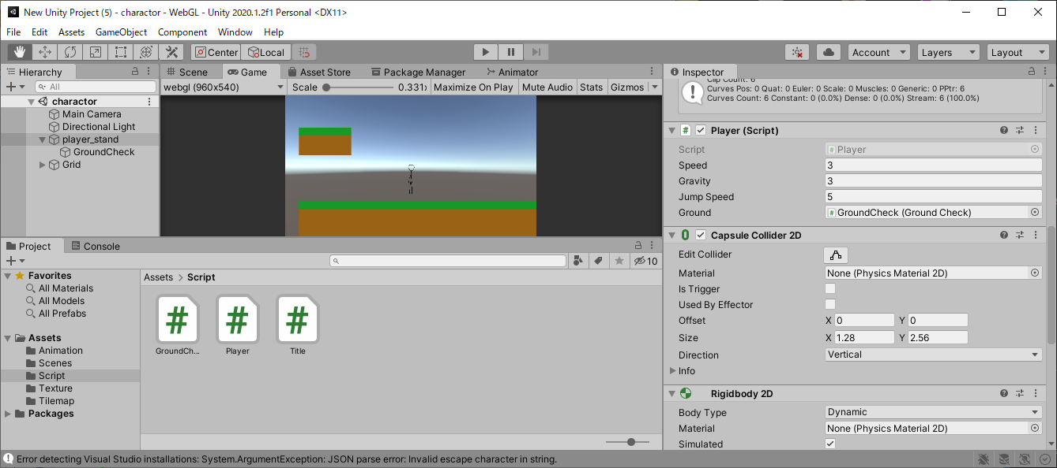

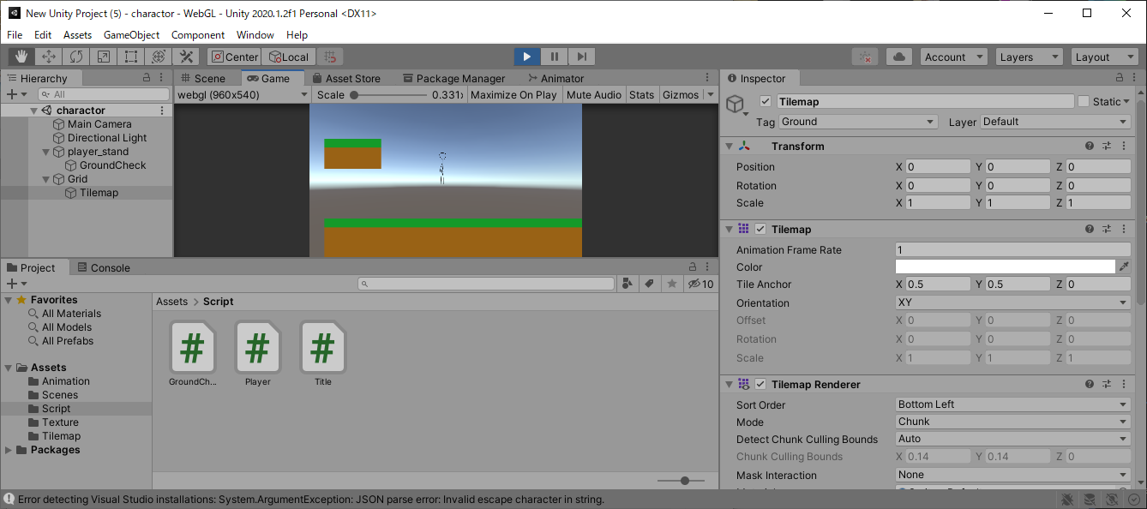

 | if(isGround)
 | {
 | if (verticalKey > 0)
 | {
 | ySpeed = jumpSpeed;
 | jumpPos = transform.position.y; //ジャンプした位置を記録する
 | isJump = true;
 | }
 | else
 | {
 | isJump = false;
 | }
 | }
 | else if(isJump)
 | {
 | //上ボタンを押されている。かつ、現在の高さがジャンプした位置から自分の決めた位置より下ならジャンプを継続する
 | if (verticalKey > 0 && jumpPos + jumpHeight > transform.position.y)
 | {
 | ySpeed = jumpSpeed;
 | }
 | else
 | {
 | isJump = false;
 | }
 | }

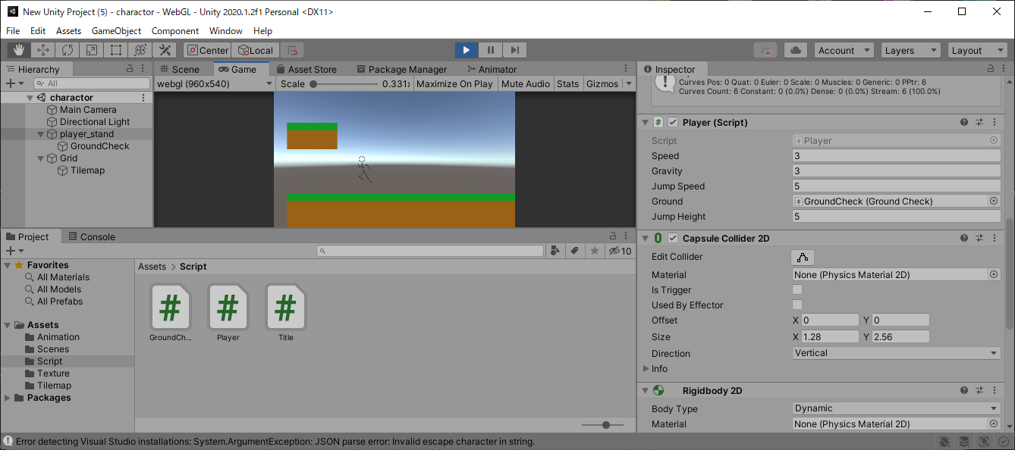

 | 天井にぶつかった時の処理を追加しよう

 | using System.Collections;
 | using System.Collections.Generic;
 | using UnityEngine;
 | public class Player : MonoBehaviour
 | {
 | //インスペクターで設定する
 | public float speed; //速度
 | public float gravity; //重力
 | public float jumpSpeed;//ジャンプする速度
 | public float jumpHeight;//高さ制限
 | public float jumpLimitTime;//ジャンプ制限時間 New
 | public GroundCheck ground; //接地判定
 | public GroundCheck head;//頭ぶつけた判定 New

 | //プライベート変数
 | private Animator anim = null;
 | private Rigidbody2D rb = null;
 | private bool isGround = false;
 | private bool isHead = false; //New
 | private bool isJump = false;
 | private float jumpPos = 0.0f;
 | private float jumpTime = 0.0f;//New

 | void Start()
 | {
 | //コンポーネントのインスタンスを捕まえる
 | anim = GetComponent<Animator>();
 | rb = GetComponent<Rigidbody2D>();
 | }

 | void FixedUpdate()
 | {
 | //接地判定を得る
 | isGround = ground.IsGround();
 | isHead = head.IsGround(); //New

 | //キー入力されたら行動する
 | float horizontalKey = Input.GetAxis("Horizontal");
 | float xSpeed = 0.0f;
 | float ySpeed = -gravity;
 | float verticalKey = Input.GetAxis("Vertical");
 | if (isGround)
 | {
 | if (verticalKey > 0)
 | {
 | ySpeed = jumpSpeed;
 | jumpPos = transform.position.y; //ジャンプした位置を記録する
 | isJump = true;
 | jumpTime = 0.0f; //New
 | }
 | else
 | {
 | isJump = false;
 | }
 | }
 | else if (isJump)
 | {
 | //New
 | //上方向キーを押しているか
 | bool pushUpKey = verticalKey > 0;
 | //現在の高さが飛べる高さより下か
 | bool canHeight = jumpPos + jumpHeight > transform.position.y;
 | //ジャンプ時間が長くなりすぎてないか
 | bool canTime = jumpLimitTime > jumpTime;

 | if (pushUpKey && canHeight && canTime && !isHead)
 | {
 | ySpeed = jumpSpeed;
 | jumpTime += Time.deltaTime;
 | }
 | else
 | {
 | isJump = false;
 | jumpTime = 0.0f; //New
 | }
 | }
 | if (horizontalKey > 0)
 | {
 | transform.localScale = new Vector3(1, 1, 1);
 | anim.SetBool("run", true);
 | xSpeed = speed;
 | }
 | else if (horizontalKey < 0)
 | {
 | transform.localScale = new Vector3(-1, 1, 1);
 | anim.SetBool("run", true);
 | xSpeed = -speed;
 | }
 | else
 | {
 | anim.SetBool("run", false);
 | xSpeed = 0.0f;
 | }
 | rb.velocity = new Vector2(xSpeed, ySpeed);
 | }
 | }

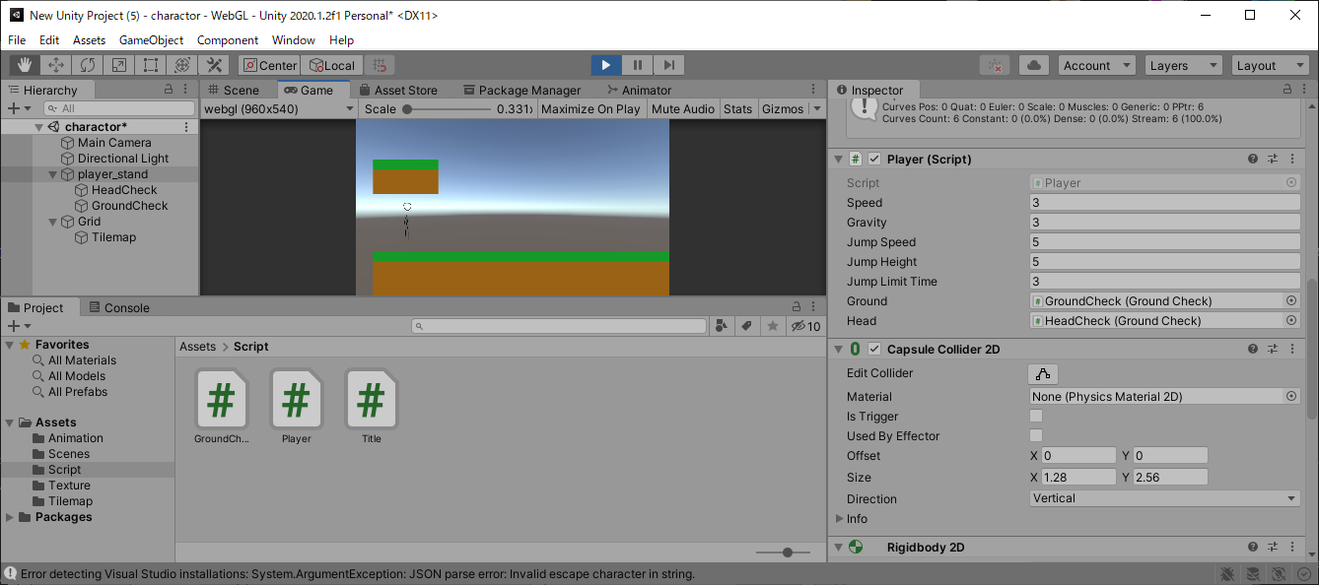

 | アニメーションをつける

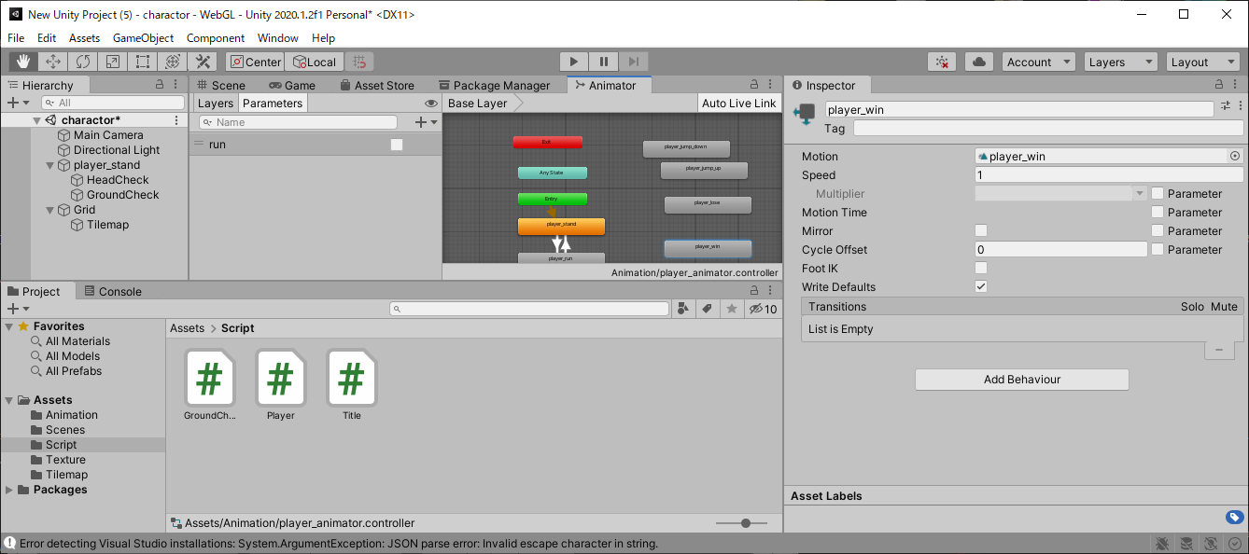

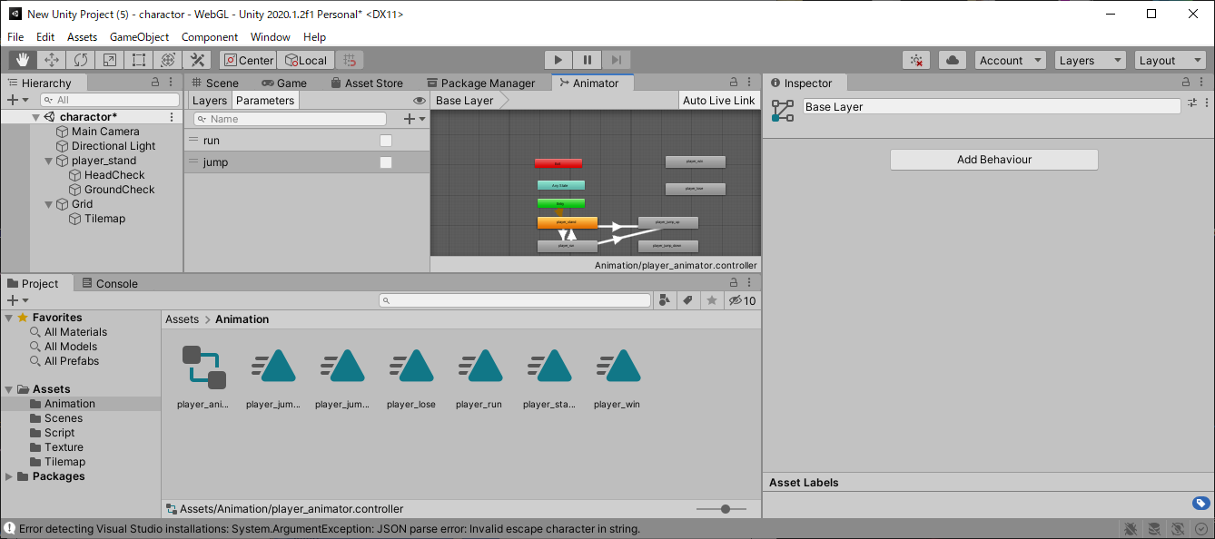

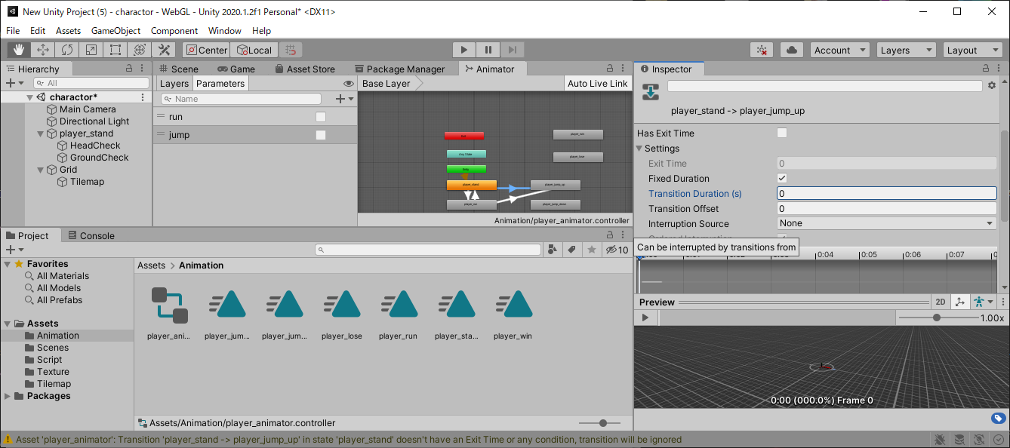

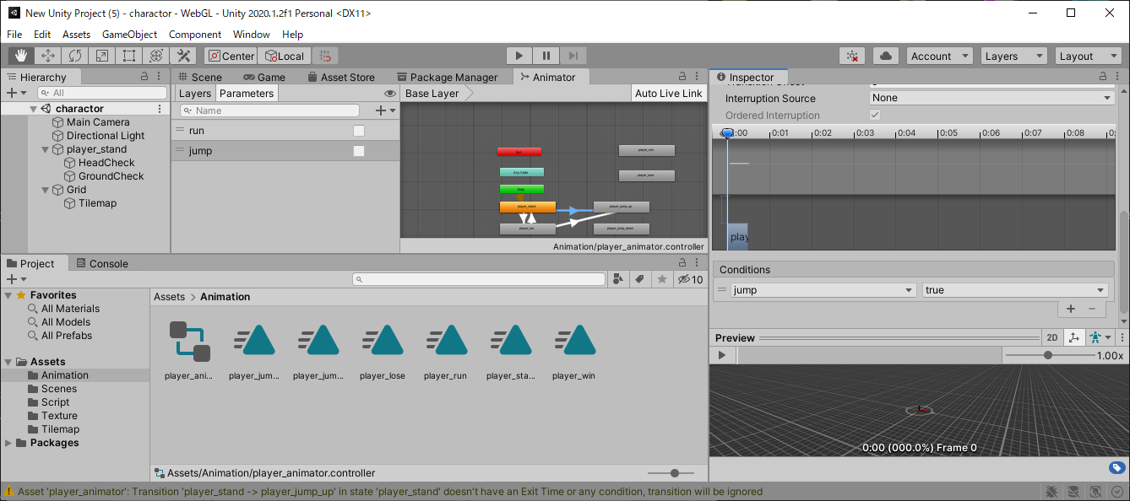

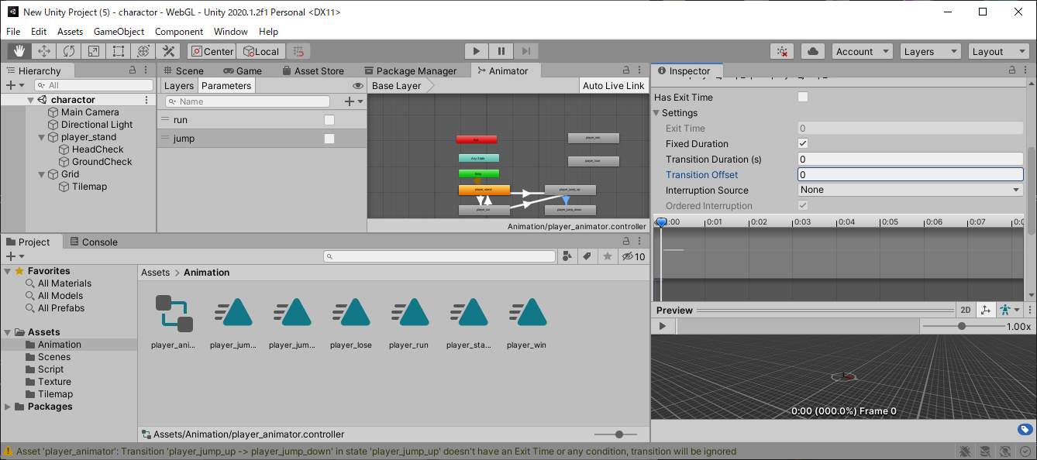

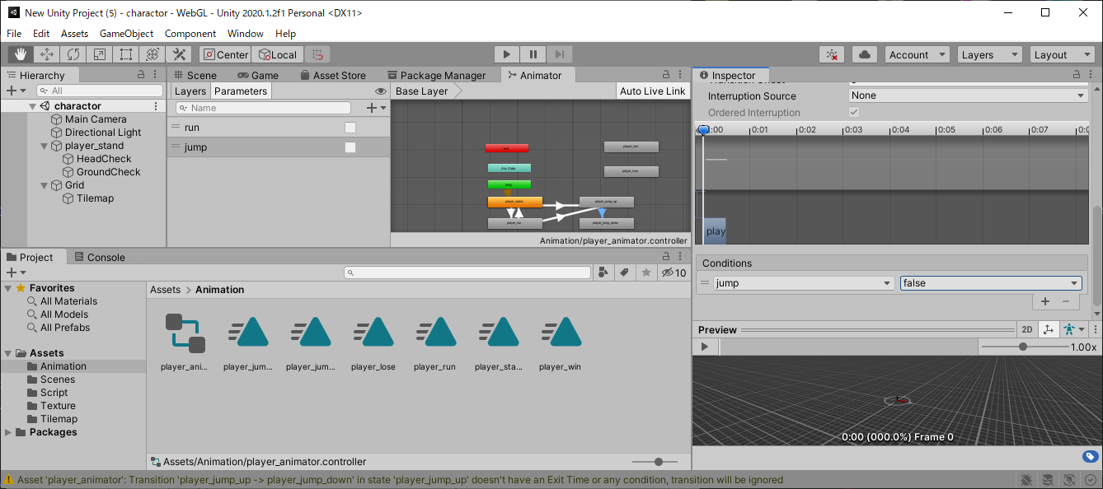

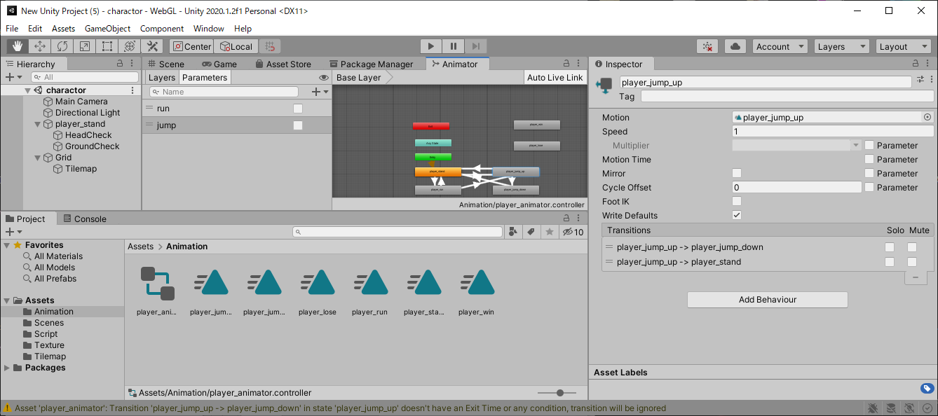

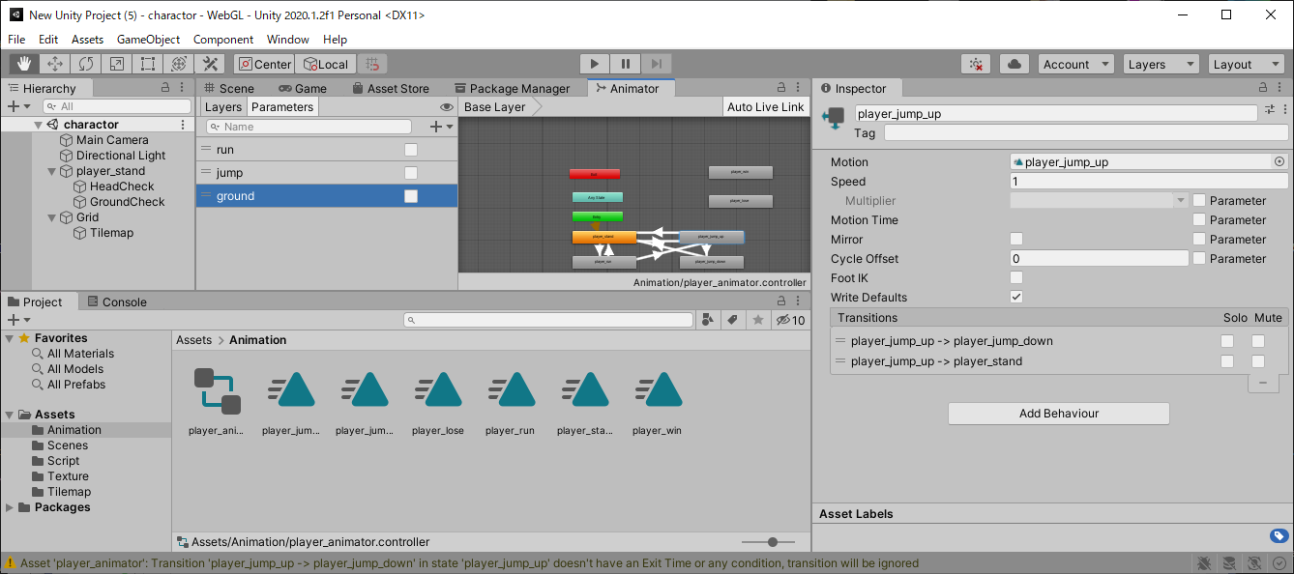



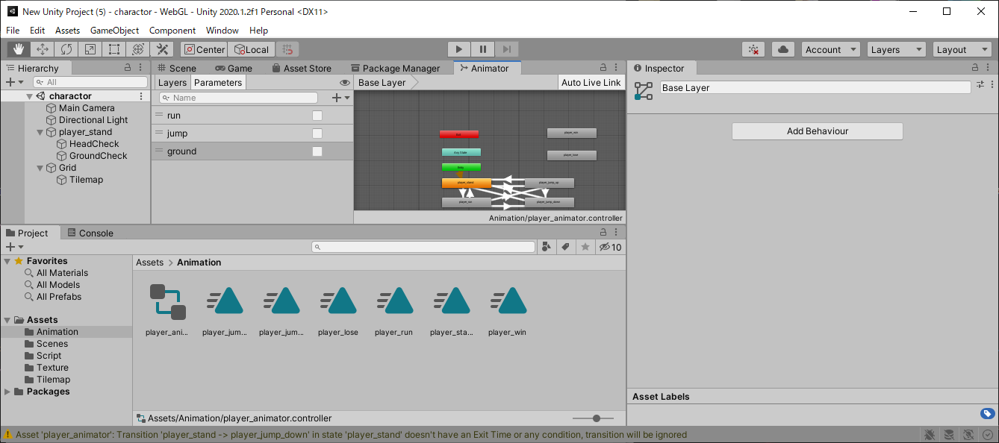

 | 矢印に優先順位をつけよう

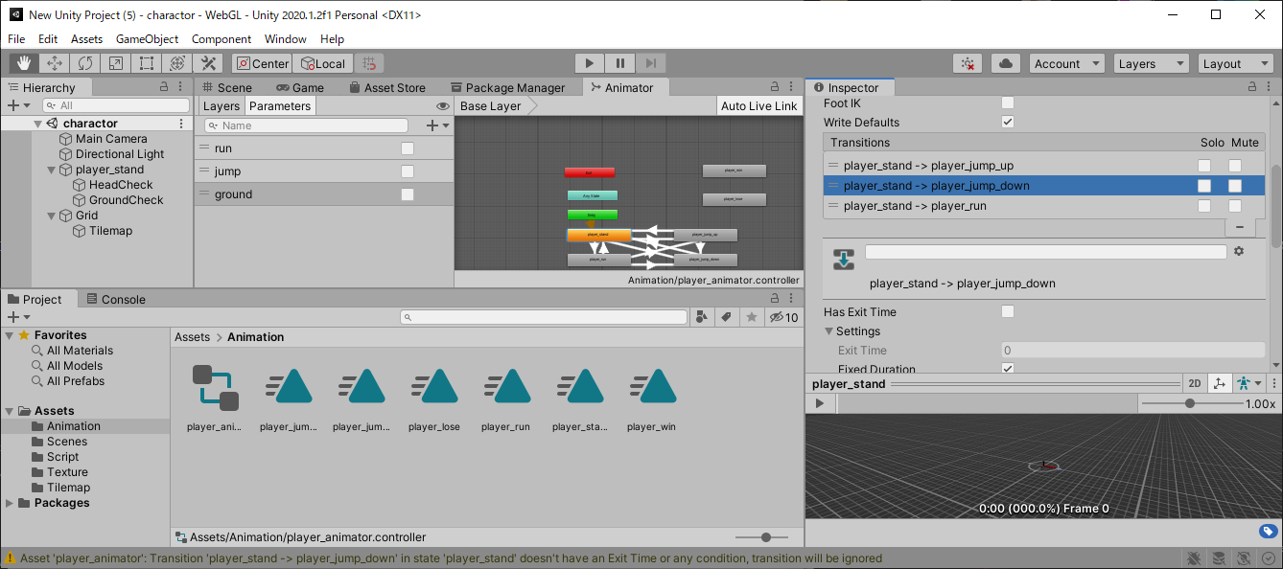

 | using System.Collections;
 | using System.Collections.Generic;
 | using UnityEngine;
 | public class Player : MonoBehaviour
 | {
 | //インスペクターで設定する
 | public float speed; //速度
 | public float gravity; //重力
 | public float jumpSpeed;//ジャンプする速度
 | public float jumpHeight;//高さ制限
 | public float jumpLimitTime;//ジャンプ制限時間
 | public GroundCheck ground; //接地判定
 | public GroundCheck head;//頭ぶつけた判定

 | //プライベート変数
 | private Animator anim = null;
 | private Rigidbody2D rb = null;
 | private bool isGround = false;
 | private bool isJump = false;
 | private bool isHead = false;
 | private float jumpPos = 0.0f;
 | private float jumpTime = 0.0f;

 | void Start()
 | {
 | //コンポーネントのインスタンスを捕まえる
 | anim = GetComponent<Animator>();
 | rb = GetComponent<Rigidbody2D>();
 | }

 | void FixedUpdate()
 | {
 | //接地判定を得る
 | isGround = ground.IsGround();
 | isHead = head.IsGround();

 | //キー入力されたら行動する
 | float horizontalKey = Input.GetAxis("Horizontal");
 | float xSpeed = 0.0f;
 | float ySpeed = -gravity;
 | float verticalKey = Input.GetAxis("Vertical");
 | if (isGround)
 | {
 | if (verticalKey > 0)
 | {
 | ySpeed = jumpSpeed;
 | jumpPos = transform.position.y; //ジャンプした位置を記録する
 | isJump = true;
 | jumpTime = 0.0f;
 | }
 | else
 | {
 | isJump = false;
 | }
 | }
 | else if (isJump)
 | {
 | //上方向キーを押しているか
 | bool pushUpKey = verticalKey > 0;
 | //現在の高さが飛べる高さより下か
 | bool canHeight = jumpPos + jumpHeight > transform.position.y;
 | //ジャンプ時間が長くなりすぎてないか
 | bool canTime = jumpLimitTime > jumpTime;

 | if (pushUpKey && canHeight && canTime && !isHead)
 | {
 | ySpeed = jumpSpeed;
 | jumpTime += Time.deltaTime;
 | }
 | else
 | {
 | isJump = false;
 | jumpTime = 0.0f;
 | }
 | }
 | if (horizontalKey > 0)
 | {
 | transform.localScale = new Vector3(1, 1, 1);
 | anim.SetBool("run", true);
 | xSpeed = speed;
 | }
 | else if (horizontalKey < 0)
 | {
 | transform.localScale = new Vector3(-1, 1, 1);
 | anim.SetBool("run", true);
 | xSpeed = -speed;
 | }
 | else
 | {
 | anim.SetBool("run", false);
 | xSpeed = 0.0f;
 | }
 | anim.SetBool("jump", isJump); //New
 | anim.SetBool("ground", isGround); //New
 | rb.velocity = new Vector2(xSpeed, ySpeed);
 | }
 | }

